Especificacion de procesos 1.0
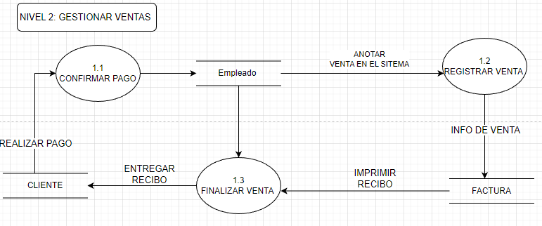
Id | 1.0
Proceso: | Gestionar ventas
Descripción: | El proceso gestionar ventas esta compuesto por diferentes procesos que tienene como objetivo evidenciar la secuencia de pasos que se lleva a cabo a la hora de generar una venta teniendo elementos como la confirmacion del pago hasta la generacion de la factura
Flujo de Datos de Origen
Flujo | Origen | Descripción
Realizar pago | Cliente | Realizacion del pago por parte del cliente con cualquier metodo de pago
Anotar venta en el sistema | Empleado | Accede al sistema y hacer la anotacion de la venta
Info de venta | Proceso 1.2 Registrar venta | Suministra al sistema los datos de la venta, lo que incluye los datos del cliente y el codigo del empleado
Entregar Recibo | Proceso 1.3 Finalizar Venta | Una vez generada la factura y el recibo se halla impreso, se le entrega al cliente como constancia de la venta
Flujos de Datos Destino
Flujo | Destino | Descripción
Realizar pago | Proceso 1.1 Confirmar pago | El cliente evidencia y deja constancia de que realizo el pago
Anotar venta en el sistema | Proceso 1.2 Resgistrar venta | Cargar la venta en el sistema y prepararla para llenar los datos de esta misma
Imprimir recibo | Proceso 1.3 Generar factura | Una vez generada la factura se envia a una impresora para genera un recibo y asi tener una copia de la venta que esta en el sistema
Resumen Lógico
La gestion de ventas es sencilla. como se puede evidenciar es un proceso que lleva como procesos fundamentales la realizacion del pago, el registro de informacion y de la venta y por ultimo la generacion de la factura

Especificacion de procesos 2.0
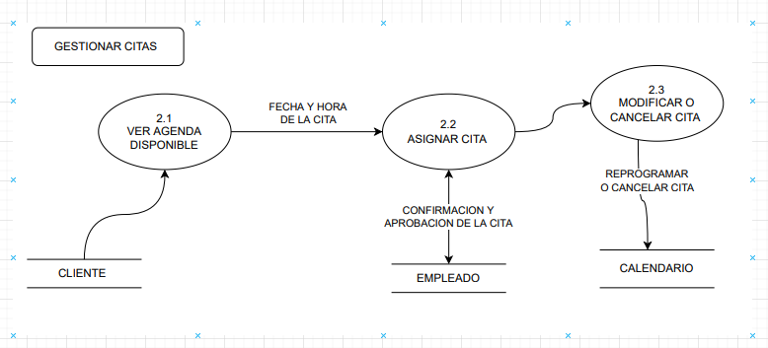
Id | 2.0
Proceso: | Gestionar Citas
Descripción: | La gestion de citas consta en el agendamiento de citas donde el cliente podra visualizar, agendar, confirmar o cancelar sus citas
Flujo de Datos de Origen
Flujo | Origen | Descripción
Fecha y hora de la cita | Proceso 2.1 ver agenda disponible | El cliente puede elegir el dia y fecha en que quiere que se realice el procedimiento teniendo en cuenta la disponabilidad de los dias
confirmacion y aprobacion de la cita | Empleado | El empleado necesitara confirmar con el cliente su asistencia a la cita
reprogramar o cancelar cita | Calendario | El cliente podra cancelar una cita ya programada o reprogramarla para otro dia | A5+++
Flujos de Datos Destino
Flujo | Destino | Descripción
confirmacion y aprobacion de la cita | Proceso 2.2 Confirmacion y aprobacion de la cita | El cliente evidencia y deja constancia de que realizo el pago
reprogramar o cancelar cita | Proceso 2.3 Modificar o cancelar cita | Cargar la venta en el sistema y prepararla para llenar los datos de esta misma
Resumen Lógico
La gestion de ventas es sencilla. como se puede evidenciar es un proceso que lleva como procesos fundamentales la realizacion del pago, el registro de informacion y de la venta y por ultimo la generacion de la factura

Especificacion de procesos 3.0
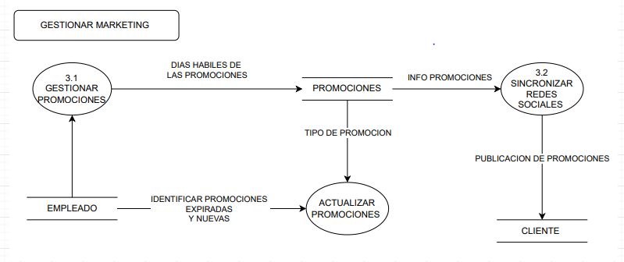
Id | 2.0
Proceso: | Gestionar marketing
Descripción: | La gestion de marketing consiste en administrar las promociones, actualizarlas por medio de las redes sociales de la empresa y administrarlas
Flujo de Datos de Origen
Flujo | Origen | Descripción
info de promociones | Promociones | almacena la informacion de las promociones (su descripcion)
identificar promociones expiradas y nuevas | Empleado | Identifica que promociones ya vencieron para poder ser retiradas e identifica cuales son las nuevas para subirlas a las redes sociales
Publicacion de promociones | Proceso 3.2 Sincronizar redes sociales | Una vez lista la informacion sobre las promociones se procede a publicarlas en las redes sociales para que los clientes puedan observarlas
Dias habiles de las promociones | Proceso 3.1 Gestionar promociones | Identificar el tiempo o los dias que estaran habiles las promociones que posteriormente se publicaran
Tipo de promocion | Promociones | Se analiza el tipo de promocion que se lanzara como por ejemplo: descuentos, 2x1 etc...
Flujos de Datos Destino
Flujo | Destino | Descripción
Dias habiles de las promociones | Promociones | identificar el tiempo o los dias que estaran habiles las promociones que posteriormente se publicaran
identificar promociones expiradas y nuevas | Proceso 3.3 Actualizar promociones | Identifica que promociones ya vencieron para poder ser retiradas e indica cuales son las nuevas para subirlas a las redes sociales
info de promociones | Proceso 3.2 Sincronizar redes sociales | almacena la informacion de las promociones (su descripcion)
Resumen Lógico
En la gestion de marketing el objetivo es tener un medio de comunicacion con el cliente para hacerle llegar las promociones disponebles y que asi se interesen mas por realizarse los procedimientos en nuestro salon de belleza

